回路図(部品接続)
V3.7
V5.0
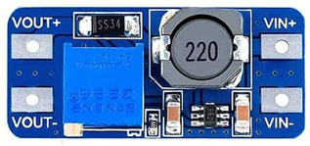
DC/DC昇圧回路
(要5.0V調整)
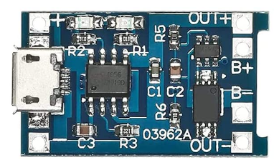
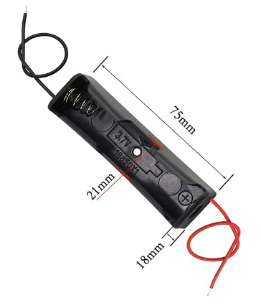
V3.7

リチウムイオン
充電モジュール

電圧ブザー

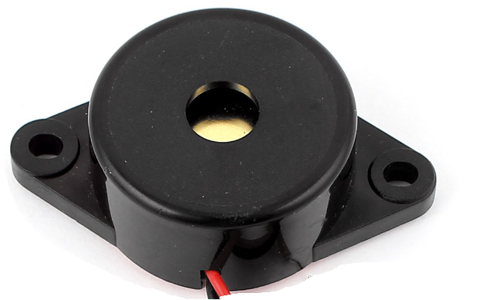
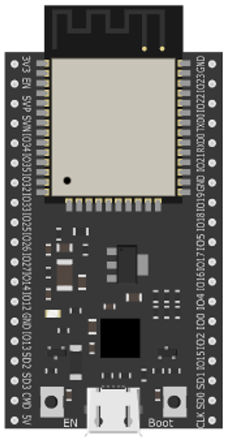

for sub ESP32
TX RX
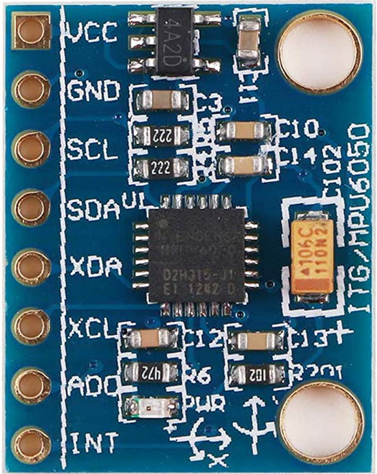

100Ω

100Ω
スイッチ1
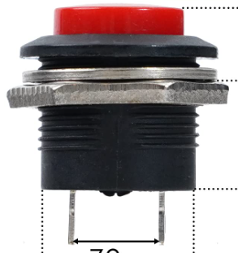

加速度センサ
100Ω

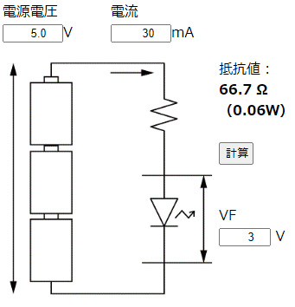

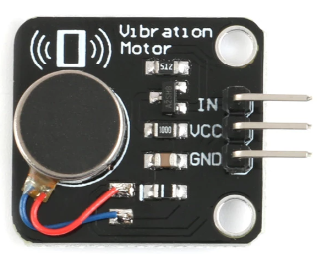
振動モータ


照度センサ
・明抵抗：10~20kΩ(10Lux時) ・暗抵抗：1MΩ

V3.3
10KΩ

ESP32devkitピンアウト
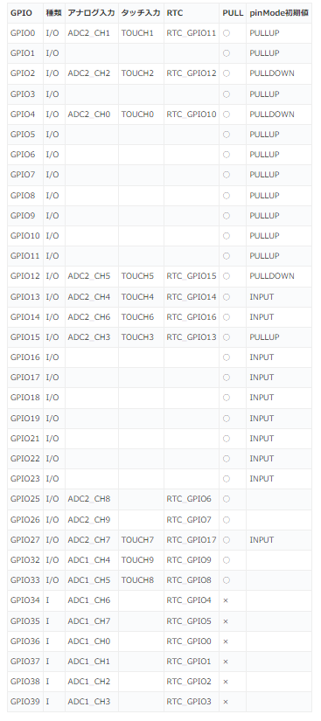
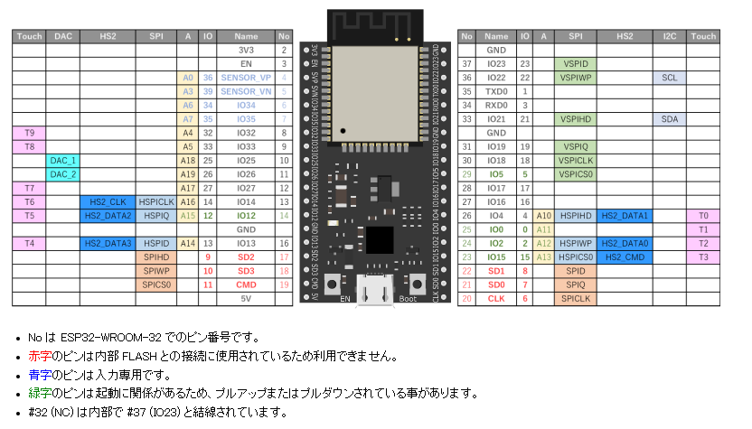

初期値

kicadメモ
①シンボルエディターで、シンボルを作成する
 | 世の中にあるライブラリは取り込むだけ。
 | 新規ライブラリフォルダを作成して、シンボルを追加or新規作成していく。
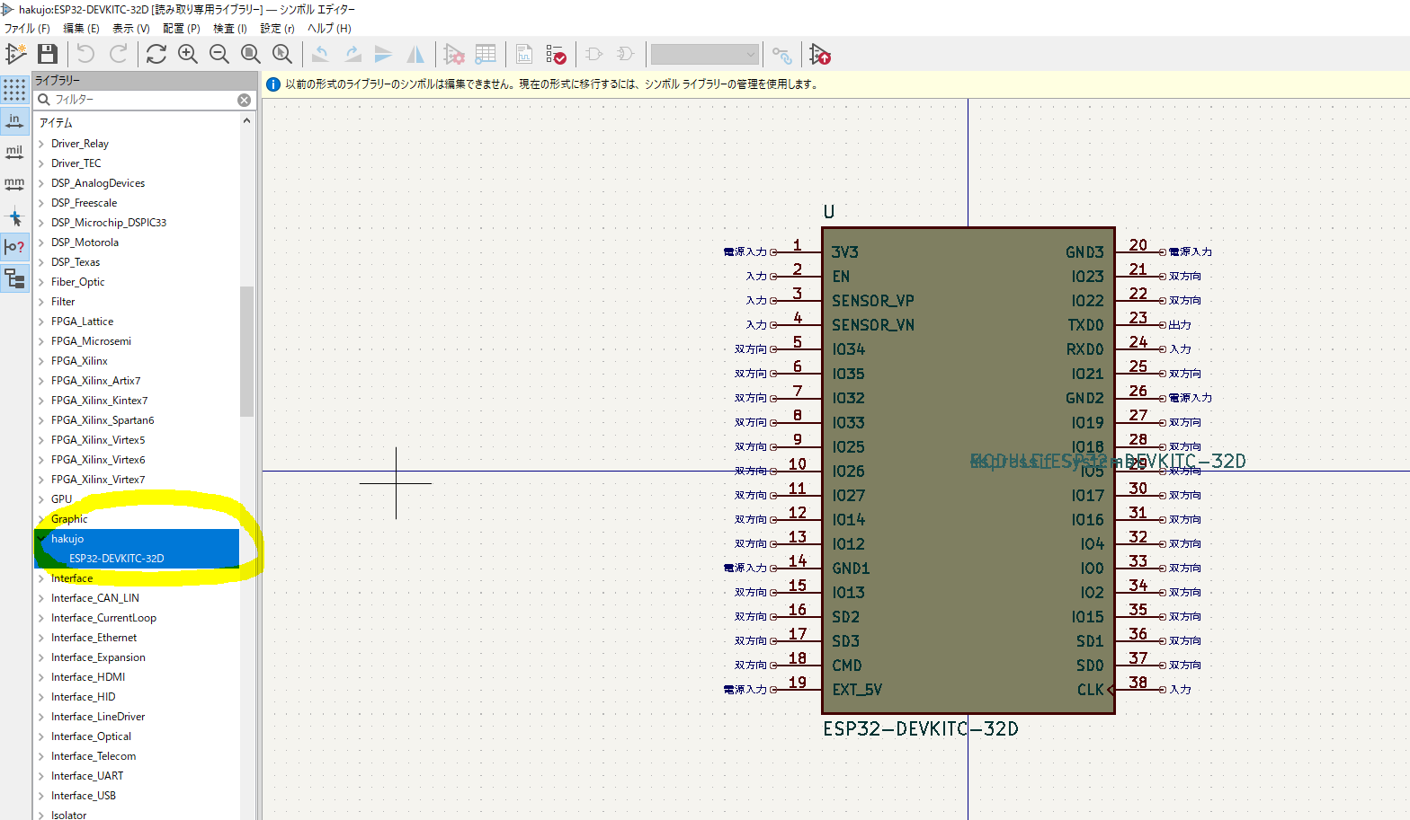

 | 👆みたいにライブラリに取り込む。フットプリントも一緒に落ちてるケースもあり。
 | https://marunaka-blog.com/kicad-parts-library-add/1453/
 | https://www.rs-online.com/designspark/pcb-part-library--kicad

無ければ自分で作る。
 | https://spiceman.jp/kicad-creating-symbol/

②フットプリントエディタでフットプリントも作成する。
 | 新規ライブラリ作成して、その場所で新規作成する。ウィザードから作成すると楽。
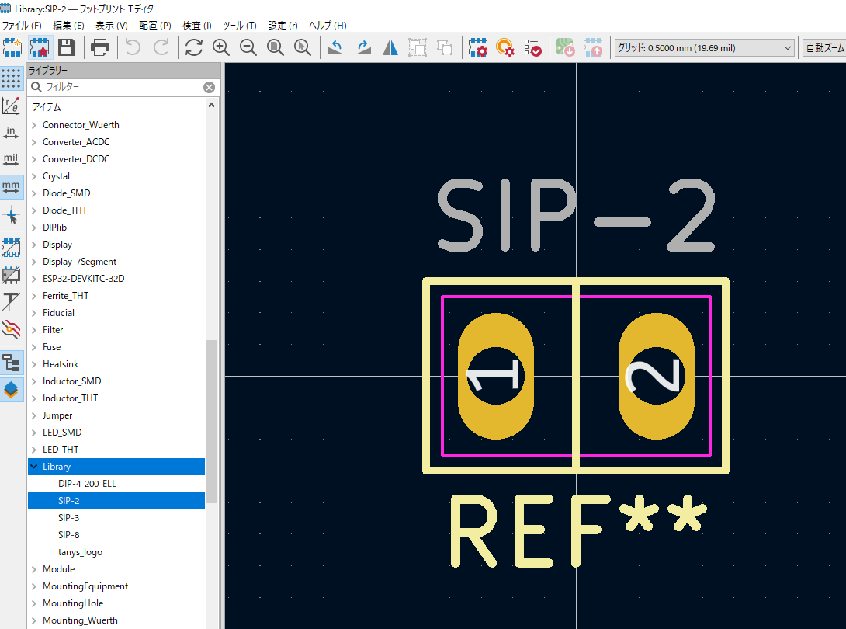

 | ※似たやつからちょっとカスタムするとらくちん

③回路図エディタで回路図を作成する。
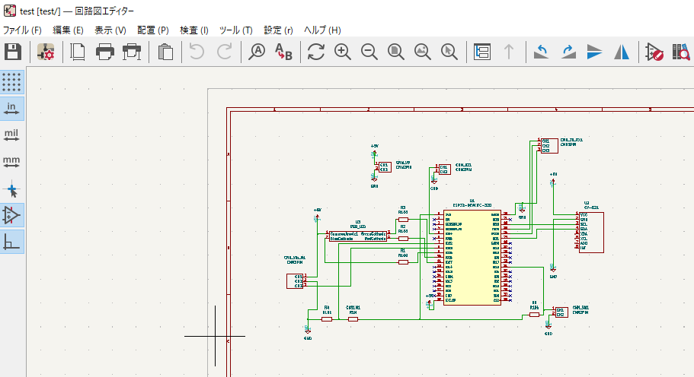

 | シンボルエディタで作成したシンボルを取り込んで配置、配線していく。
 | 基本的なパーツはデフォであるが、フットプリントが関連づいてないやつもあるので注意。

④PCBエディタで、基板のデザインを行う。
 | シンボルと、フットプリントが関連づいてないやつがあると、生成できないので関連付けしてあげる。
 | https://spiceman.jp/kicad-pcbnew-layout/

④回路図作成したら、ファイルの製造用ファイルを作成する。
 | ガーバーファイルと、ドリルファイルが必要。
 | https://cinnamon-kuroneko.net/fusionpcb-kicad/
 | https://www.fusionpcb.jp/fusion_pcb.html

配線図(半田大変で没)
10KΩ
10KΩ

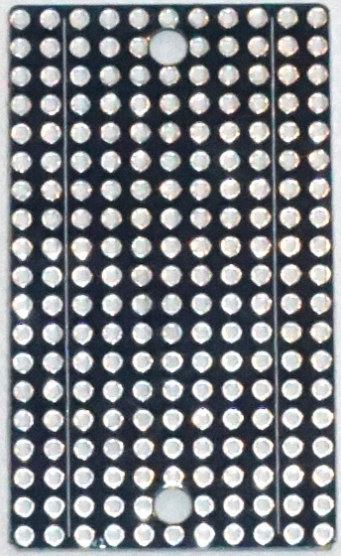
V33
ESP
GND
ACC
GND
ESP32
IO32
V33
LxS

10KΩ

IO22

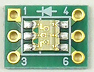
LED3
GND
BZR
640Ω
IO34

IO34
640Ω
LED2

IO21
LED1
640Ω

IO32

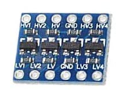

IO33
LED1
IO27

IO25
LED2
IO26

IO26
GND1

IO27
V5
ACC
V33
LxS
V5
(33V5V)
V33
(33V5V)

GND
ACC
IO16
SW1
SW2
LED3
IO25

IO22
M1
IO33

IO21

10KΩ
V33
ESP
V33
(33V5V)
V5
ESP32
SW1
IO16

V5
(33V5V)

V5
source

M1
V5
Mtr
V5
Mtr

GND
sorce
V5
ESP32
V5
ACC
SW2
GND1
GND
ESP32
GND
BZR
GND
sorce
V5
source

